LD45ITO
Zvolte jazyk |  |  | Šířka otvoru (A) |  |  |  |  |  |  |  |  |  | Prosím, vyplňte pole, která jsou označena barevně!
Select a language |  |  | Výška otvoru (B)
Wählen Sie eine Sprache: | CZ |  | Souměrnost křídel
Wybierz język: |  |  |  |  |  |  | E | Příklady kotvení
Sélectionner une langue: |  |  | Doporučená objedací šířka rámu (W) |  | W = A-30
Kies een taal: |  |  | Doporučená objedací výška rámu (H) |  | H = B-15
Valige keel |  |  |  |  |  |  | Montáž skrz rám
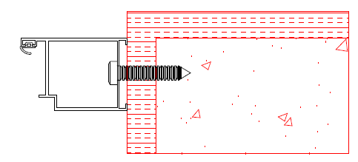
Valitse kieli |  |  | Zadejte šířku levého křídla (L)
Выбрать язык |  |  | Šířka levého křídla (L) |  | L
Välj ett språk |  |  | Šířka pravého křídla ( R ) |  | R = W - L

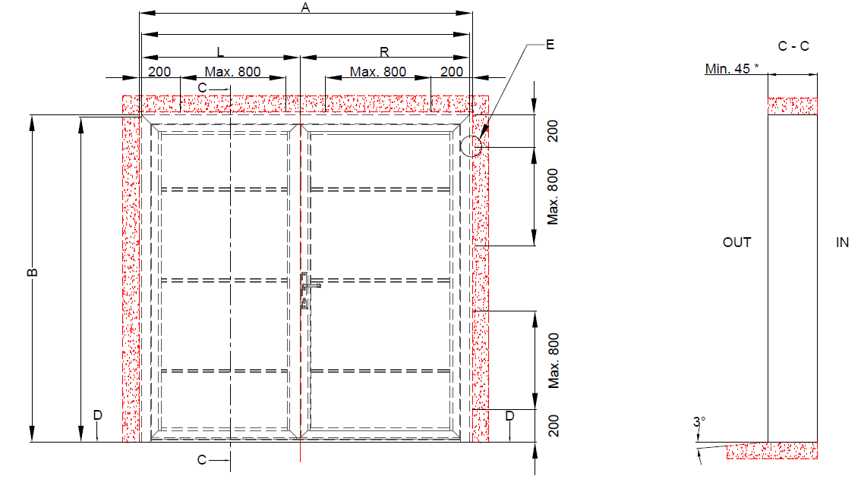

 |  | W = A-30
 |  |  |  | Kotící body

 |  |  |  |  |  |  | Montáž přes kotvící plech
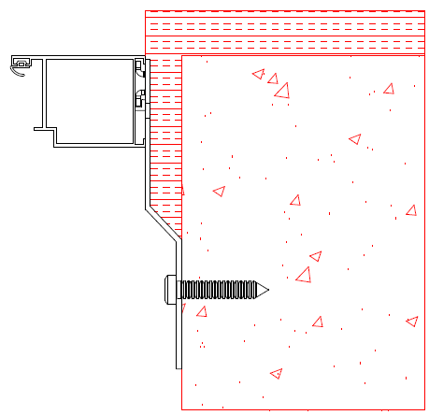

H = B-15

 |  |  |  |  |  | * při montáži Mandooru NG skrz rám. Při montáži přes kotvící plech hloubka stavebního otvoru minimálně 100mm.

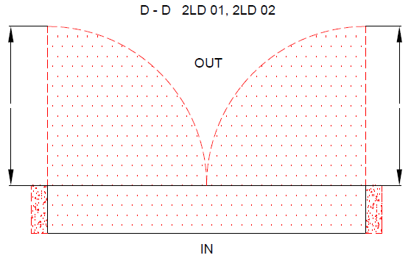
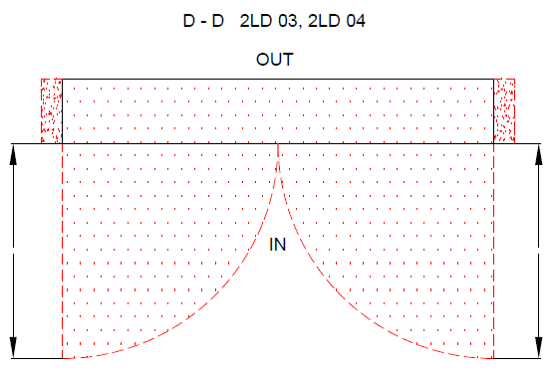

 |  |  |  |  |  |  |  |  | Izolace |  | Nezbytný volný prostor

 |  |  |  |  |  |  |  |  | Beton, pálená cihla, pórobeton

 |  |  |  |  |  |  |  |  |  | 2LD bez přerušeného tepelného mostu

 |  |  |  |  |  |  |  |  |  | Typ montáže: |  | Verze: | Formát:
Plocha na kterou se montuje, musí být rovná a pevná. Otvor musí být svislý a obdelníkový. Podlaha musí být v místě dveří rovná a vodorovná. |  |  |  |  |  |  |  |  |  | Do otvoru |  | 2104 | A4

